出展申込書ミニJobﾌｪｱ
「山口きらめき企業の魅力発見フェア2021 in下関・周南（ミニJobフェア）」 出展申込書

申込日： |  | 令和 | 年 | 月 |  | 日

１．出展申込者
企業名 |  | （フリガナ）
 |  | 名称

２．出展希望エリア ※複数選択可
 | ①県西部エリア（下関市） ※10/23（土）下関市立大学
 | ②県東部エリア（周南市） ※11/8 （水）徳山大学

３．担当者（連絡窓口）等
担当者 |  | （フリガナ）
 |  | 氏 名
 |  | 部 署
 |  | 役 職
企業等 所在地 |  | 郵便番号 | 〒 |  | －
 |  | 住 所
電話番号
FAX番号
E-mail
例
HPアドレス （左枠にHPURL、右枠にQRコードを添付ください。） |  |  |  |  |  |  | 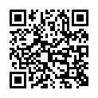
QRコード作成サービス：https://www.cman.jp/QRcode/
FALSE
４．電源の使用について
出展ブースにおいて、電源を使用されますか。

※「電源を使用する」と回答された場合は、以下に使用機器を記載願います。
（供給コンセント口数は２口まで（1,500W以内））
〔電源を必要とする機器〕
№ | 機器名 |  |  |  | 台数 | 電源消費量（単位：W） |  |  | コンセント 口数
 |  |  |  |  |  | １台分 |  | 合計
例 | プロジェクター |  |  |  | 1 | 450 |  | 450 | 1
 |  |  |  |  |  |  |  | 0
 |  |  |  |  |  |  |  | 0
 |  |  |  |  |  |  |  | 0

５．会社概要［2シート目に記入お願いします］
※参加学生等に配布するガイドブックの原稿になります。

会社概要（ガイドブック掲載用）
5．会社概要 | 水色 | の箇所を入力ください。 |  |  |  |  |  | ガイドブックイメージです。参考にしてください。
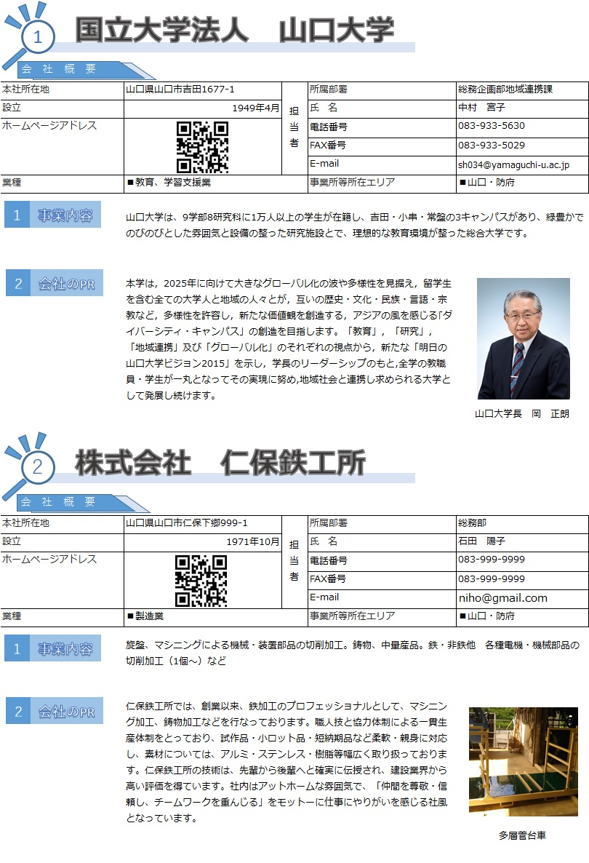
本社所在地 | 0 |  |  | 担当者 | 所属部署 | 0
設立 |  | 従業員数 | 0
ホームページアドレス | 0 |  |  |  | 氏 名 | 0
 |  |  |  |  | E-mail | 0
 |  |  |  |  | 電話番号 | 0
主要業種 | ■鉱業、採石業、砂利採取業 |  |  |  | FAX番号 | 0
事業所等所在エリア | ■宇部・山陽小野田・美祢 |  | ■岩国・柳井・熊毛

事業内容（100字） |  |  |  |  |  |  | 0
会社のＰＲ（強み、特長など）（250字） | ※写真を1枚添付ください （写真の説明コメントはなくても結構です）

 |  |  |  |  |  |  | 33

